Plan1
FICHA DE CADASTRO

DADOS DA EDITORA
Razão Social | EDITORA PIU LTDA - ME
Nome de Fantasia | EDITORA PIU
CNPJ | 24.363.832/0001-30
Inscrição Estadual | 096/3660195
Inscrição Municipal | 58816224
Endereço | Rua Dr. Vale, 60 / 506, Porto Alegre, RS, CEP 90.560-010
Email | editorapiu@editorapiu.com.br
site | www.editorapiu.com.br
Telefone | (51) 3391-9349

DADOS BÁSICOS DO LIVRO
Título completo | FANTASMAGORIA
ISBN | 978-85-93660-09-2
Código de barras | 9788593660092
Assunto principal | Literatura infantojuvenil
Assunto detalhado | Poesia

AUTORIA
Autor | Lewis Carroll
Dados biográficos do autor | Lewis Carroll nasceu em 7 de janeiro de 1832 na vila inglesa de Daresbury. Seu nome de batismo era Charles Lutwidge Dodgson, mas aos 24 anos passou a assinar seus escritos como Lewis Carroll. Carroll era filho de um reverendo e tinha dez irmãos. Desde pequeno, já escrevia versos e problemas de lógica para distrair os mais novos. Sempre foi criativo e inventivo, e a literatura parece ter sido um caminho para que conseguisse trilhar uma infância cheia de percalços. Pequeno, desenvolveu uma gagueira – a que chamou de “hesitação”. Em 1850, Carroll foi admitido na Christ Church, uma das maiores faculdades da Universidade de Oxford e, formado, começou a dar aulas de matemática. Em 1856, justamente o ano em que adotou seu pseudônimo, fez amizade com Henry Liddell, também professor. O vínculo se estenderia para toda a família de Liddell, e o autor criou o hábito de contar histórias para as três filhas do amigo: Lorina, Edith e Alice. Em 1864, Carroll presenteou Alice com um manuscrito ilustrado intitulado “As aventuras de Alice no Subterrâneo”. Em 1865, o livro foi publicado como “Alice no País das Maravilhas”. Nunca se casou nem teve filhos. Poucos dias depois de completar 66 anos, em 14 de janeiro de 1898, faleceu devido a uma grave pneumonia.
Ilustrador | AB Frost
Dados biográficos do ilustrador | AB Frost, Arthur Burdett Frost (1851–1928), foi um ilustrador, artista gráfico, pintor e quadrinista norte-americano. Ilustrou o poema “Fantasmagoria” em 1883 quando ele foi publicado em uma coletânea de poemas de Lewis Carroll chamada Rhyme? And Reason? (Rima? E Razão?). Ilustrou mais de 90 livros, produziu centenas de pinturas e foi pioneiro no desenvolvimento de histórias em quadrinhos. Em 1985, seu nome foi postumamente inserido no Hall da Fama da Sociedade de Ilustradores.
Tradutor | José Francisco Botelho
Dados biográficos do tradutor | José Francisco Botelho nasceu em Bagé (RS) em 1980. É jornalista, escritor, tradutor e crítico literário. Como tradutor, já recebeu dois Prêmios Jabuti, o mais importante reconhecimento da literatura brasileira: em 2014, por sua tradução de "Contos da Cantuária", de Geoffrey Chaucer, e, em 2017, por "Romeu e Julieta" de Shakespeare. Como escritor, foi ganhador, em 2018, do Prêmio Açorianos de Literatura por seu livro "Cavalos de Cronos". É autor de outras obras, entre elas, o livro de poemas "E tu serás um ermo novamente", lançado em 2021.
Tradutor | Paula Taitelbaum
Dados biográficos do tradutor | Paula Taitelbaum nasceu em Porto Alegre (RS) em 1969. É escritora, poeta, ilustradora e editora. Colaborou com Botelho na tradução principalmente para encontrar as melhores rimas. Também traduziu, junto com Eduardo Bueno, o livro "Quando o 7 ficou louco", de Bram Stoker.

DADOS LOGÍSTICOS
Dimensões do livro
Largura: | 13,5 cm
Altura: | 20,5 cm
Profundidade: | 0,7 cm
Peso | 270 g

TEXTOS / SINOPSE
Sinopse | Do mesmo autor de "Alice no País das Maravilhas". Prepare-se para ler o mais longo poema de Lewis Carroll e para se divertir com os primeiros versos criados por ele, aos 13 anos, para alegrar os irmãos mais novos. "Fantasmagoria" é uma conversa cômica e poética, entre um fantasma e o dono da casa, na qual, em meio a vários assuntos, o espectro apresenta as regras de comportamento dos fantasmas. Na segunda parte, Carroll dialoga com várias questões cotidianas, como o conflito entre irmãos, a questão da consciência, a procrastinação, os medos, entre outros, apresentando, muitas vezes, uma moral engraçada. São poemas musicais, bem-humorados e sarcásticos deste que é considerado o principal autor da literatura infantojuvenil mundial.

CARACTERÍSTICAS DETALHADAS
Encadernação | CAPA DURA
Faixa etária: | 9+
Ano da edição | 2023
Número da edição | 1
Idioma | PORTUGUÊS - NOVA ORTOGRAFIA
País de origem | Brasil
Número de páginas | 128
Título Original | Phantasmagoria / Early Verses
Capa | 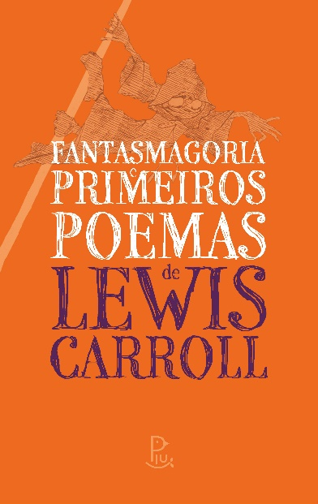
Link para capa | https://www.dropbox.com/s/g99p2vazhvxwqzs/Capa-Fantasmagoria.jpg?dl=0
Trecho em PDF | https://42bd49e9-1c99-4653-983a-4ebe417c862e.filesusr.com/ugd/4daf32_fae629c85b504a568932b3c54aee96c5.pdf

DADOS COMERCIAIS
Editora / selo | Editora Piu
Preço de capa / venda | R$ 68.00
Pré-venda (data de disponibilidade) | 2023-07-08

FICHA CATALOGRÁFICA
Dados Internacionais de Catalogação na Publicação (CIP)
(Câmara Brasileira do Livro, SP, Brasil)
Carroll, Lewis, 1832–1898
Fantasmagoria e primeiros poemas de Lewis Carroll / Lewis Carroll ;
ilustração AB Frost, Lewis Carroll ; tradução José Francisco Botelho , Paula Taitelbaum. – 1. ed. – Porto Alegre, RS : Editora Piu, 2023.
Título original: Phantasmagoria / Early Verses
ISBN 978-65-89241-16-4
1. Poesia - Literatura infantojuvenil
I. Frost, AB. II. Título.
22-125771 CDD-028.5
Índices para catálogo sistemático:
1. Poesia : Literatura infantojuvenil 028.5
Aline Graziele Benitez - Bibliotecária - CRB-1/3129

